Hoja1
COMUNICACIÓN SPI

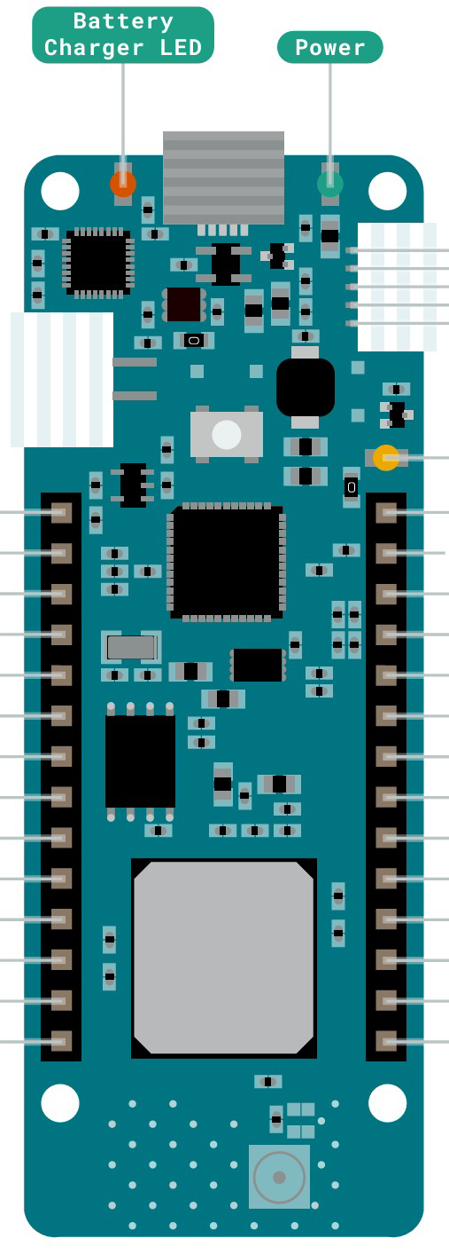

MOSI | P0 | RST
MISO | P1 | BOOT |  |  | AREF | 5V
SCLK | P2 | SYN |  |  | D15(A0) | VIN
SS | P3 | P9 |  |  | D16(A1) | VCC
 | P4 | P8 |  |  | D17(A2) | GND | TIERRA
 | P5 | P7 |  |  | D18(A3) | RESET
 | P6 | VIN |  |  | D19(A4) | D14(TX)
 | 3.3V | GND | TIERRA |  | D20(A5) | D13(RX)
 |  |  |  |  | D21(A6) | D12(SCL)
 |  |  |  |  | D0 | D11(SDA)
 |  |  |  |  | D1 | D10(MISO) | MISO
 |  |  |  | SS | D2 | D9(SCK) | SCK
 |  |  |  |  | D3 | D8(MOSI) | MOSI
 |  |  |  |  | D4 | D7
 |  |  |  |  | D5 | D6

COMUNICACIÓN I2C

 | P0 | RST | RESET
 | P1 | BOOT |  |  | AREF | 5V
 | P2 | SYN |  |  | D15(A0) | VIN
 | P3 | P9 |  |  | D16(A1) | VCC
SCL | P4 | P8 |  |  | D17(A2) | GND | TIERRA
SDA | P5 | P7 |  |  | D18(A3) | RESET
 | P6 | VIN |  |  | D19(A4) | D14(TX)
 | 3.3V | GND | TIERRA |  | D20(A5) | D13(RX)
 |  |  |  |  | D21(A6) | D12(SCL) | SCL
 |  |  |  |  | D0 | D11(SDA) | SDA
 |  |  |  |  | D1 | D10(MISO)
 |  |  |  |  | D2 | D9(SCK)
 |  |  |  | RESET PIN | D3 | D8(MOSI)
 |  |  |  |  | D4 | D7
 |  |  |  |  | D5 | D6

